4 年間降水量
4 年間降水量

 | 時点 2025(R7)年（毎年）
 | 単位 ㎜ |  |  |  |  |  |  |  | 偏差値 |  | 43.4
順位 |  | 都道府県名 |  | 数 値 |  |  | 順位 | 都道府県名 |  | 数 値

 |  | 0 | 全 国 |  | 1,493.1 | 0.0 | 24 | 0 | 愛 知 |  | 1,306.0
1 |  | 0 | 石 川 |  | 2,765.0 | 0.0 | 25 | 0 | 岩 手 |  | 1,265.0
2 |  | 0 | 富 山 |  | 2,417.5 | 0.0 | 26 | 0 | 和歌山 |  | 1,259.5
3 |  | 0 | 鹿児島 |  | 2,332.5 | 0.0 | 27 | 0 | 茨 城 |  | 1,255.0
4 |  | 0 | 新 潟 |  | 2,200.0 | 0.0 | 28 | 0 | 愛 媛 |  | 1,233.5
5 |  | 0 | 福 井 |  | 2,175.5 | 0.0 | 29 | 0 | 徳 島 |  | 1,210.5
6 |  | 0 | 沖 縄 |  | 2,165.0 | 0.0 | 30 | 0 | 大 分 |  | 1,207.0
7 |  | 0 | 宮 崎 |  | 2,152.5 | 0.0 | 31 | 0 | 滋 賀 |  | 1,168.5
8 |  | 0 | 秋 田 |  | 2,148.5 | 0.0 | 32 | ◎ | 千 葉 |  | 1,168.0
9 |  | 0 | 高 知 |  | 2,142.5 | 0.0 | 33 | 0 | 山 形 |  | 1,154.5
10 |  | 0 | 熊 本 |  | 1,998.0 | 0.0 | 34 | 0 | 東 京 |  | 1,152.5
11 |  | 0 | 長 崎 |  | 1,975.0 | 0.0 | 35 | 0 | 大 阪 |  | 1,151.0
12 |  | 0 | 静 岡 |  | 1,936.5 | 0.0 | 36 | 0 | 栃 木 |  | 1,136.5
13 |  | 0 | 岐 阜 |  | 1,895.0 | 0.0 | 37 | 0 | 北海道 |  | 1,135.5
14 |  | 0 | 島 根 |  | 1,823.0 | 0.0 | 38 | 0 | 奈 良 |  | 1,099.0
15 |  | 0 | 山 口 |  | 1,788.5 | 0.0 | 39 | 0 | 兵 庫 |  | 1,076.5
16 |  | 0 | 鳥 取 |  | 1,668.0 | 0.0 | 40 | 0 | 埼 玉 |  | 1,055.0
17 |  | 0 | 佐 賀 |  | 1,595.0 | 0.0 | 41 | 0 | 宮 城 |  | 1,043.5
18 |  | 0 | 青 森 |  | 1,566.0 | 0.0 | 42 | 0 | 福 島 |  | 965.5
19 |  | 0 | 福 岡 |  | 1,541.5 | 0.0 | 43 | 0 | 山 梨 |  | 857.5
20 |  | 0 | 三 重 |  | 1,489.5 | 0.0 | 44 | 0 | 岡 山 |  | 837.5
21 |  | 0 | 京 都 |  | 1,481.5 | 0.0 | 45 | 0 | 長 野 |  | 835.5
22 |  | 0 | 広 島 |  | 1,462.0 | 0.0 | 46 | 0 | 群 馬 |  | 793.0
23 |  | 0 | 神奈川 |  | 1,321.5 | 0.0 | 47 | 0 | 香 川 |  | 767.5
年間降水量
北海道 | 1135.5
青 森 | 1566
岩 手 | 1265
宮 城 | 1043.5
秋 田 | 2148.5
山 形 | 1154.5
福 島 | 965.5
茨 城 | 1255
栃 木 | 1136.5
群 馬 | 793
埼 玉 | 1055
千 葉 | 1168
東 京 | 1152.5
神奈川 | 1321.5
新 潟 | 2200
富 山 | 2417.5
石 川 | 2765
福 井 | 2175.5
山 梨 | 857.5
長 野 | 835.5
岐 阜 | 1895
静 岡 | 1936.5
愛 知 | 1306
三 重 | 1489.5
滋 賀 | 1168.5
京 都 | 1481.5
大 阪 | 1151
兵 庫 | 1076.5
奈 良 | 1099
和歌山 | 1259.5
鳥 取 | 1668
島 根 | 1823
岡 山 | 837.5
広 島 | 1462
山 口 | 1788.5
徳 島 | 1210.5
香 川 | 767.5
愛 媛 | 1233.5
高 知 | 2142.5
福 岡 | 1541.5
佐 賀 | 1595
長 崎 | 1975
熊 本 | 1998
大 分 | 1207
宮 崎 | 2152.5
鹿児島 | 2332.5
沖 縄 | 2165

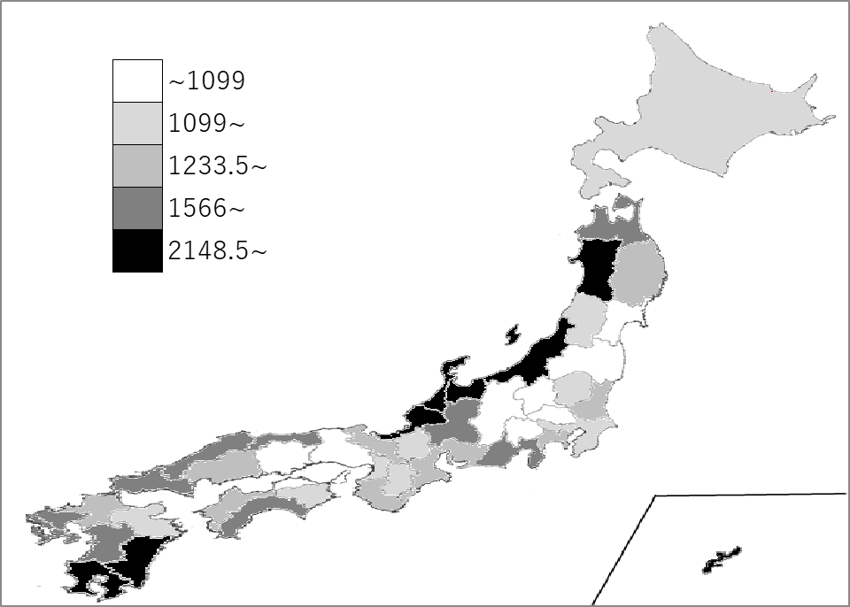
千葉県の推移
令和3年 | 1834.5 | 26
令和4年 | 1427.5 | 23
令和5年 | 1268.5 | 36
令和6年 | 1634.5 | 29
令和7年 | 1168 | 32

《備 考》 ・資料出所 気象庁 注）主として都道府県庁所在地の数値で、全国値は、各都道府県値の単純平均値です。

